Sheet1
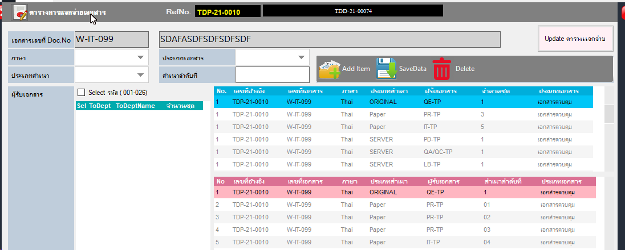
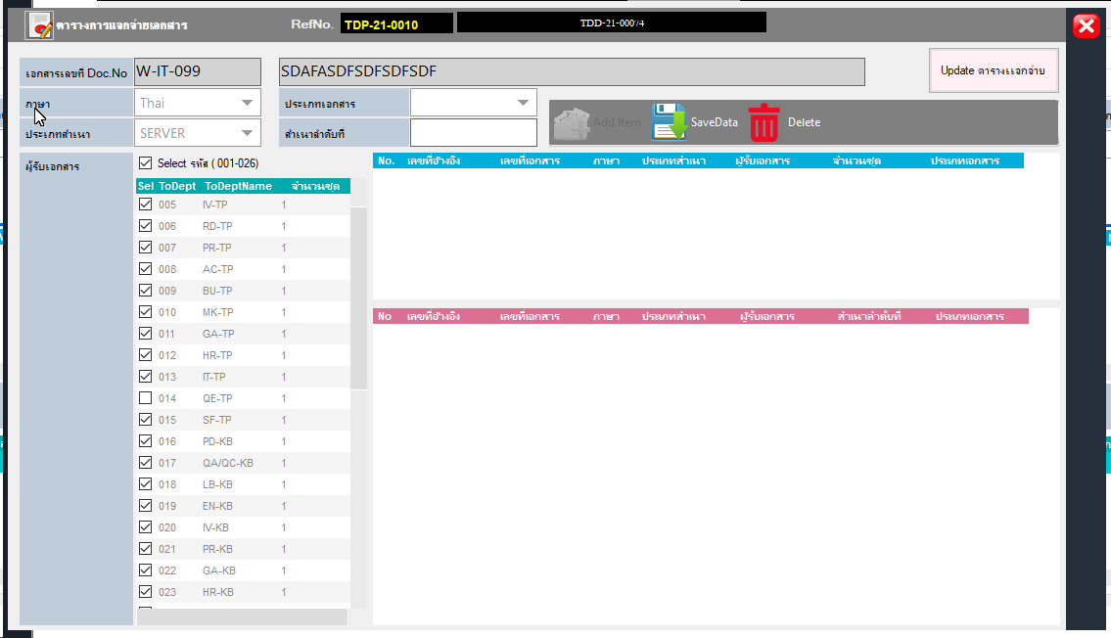

QE ต้องเข้าถึง Server ด้วย

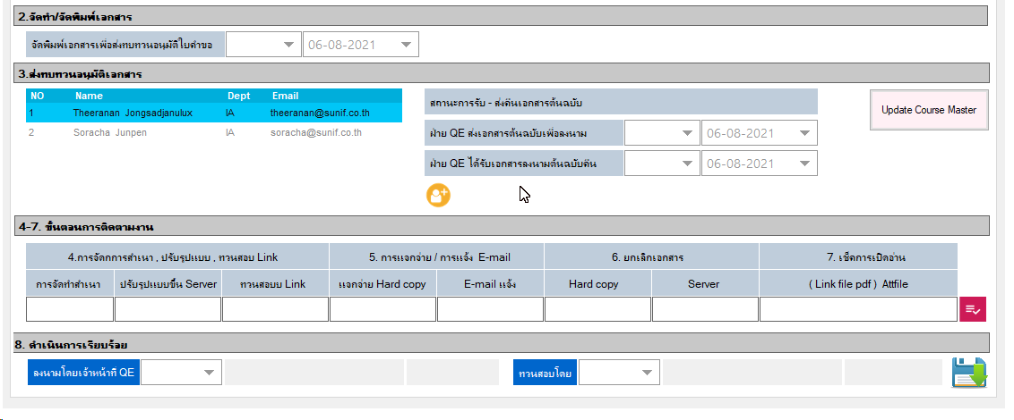

เพิ่มให้ QE แนบไฟล์ PDF เพื่อทำ Digital sign

ถ้ามีไฟล์ PDF และชื่อผู้อนุมัติแล้ว กดปุ่มSAVE โปรแกรมจะส่ง Email ไปเพื่ออนุมัติเอกสาร

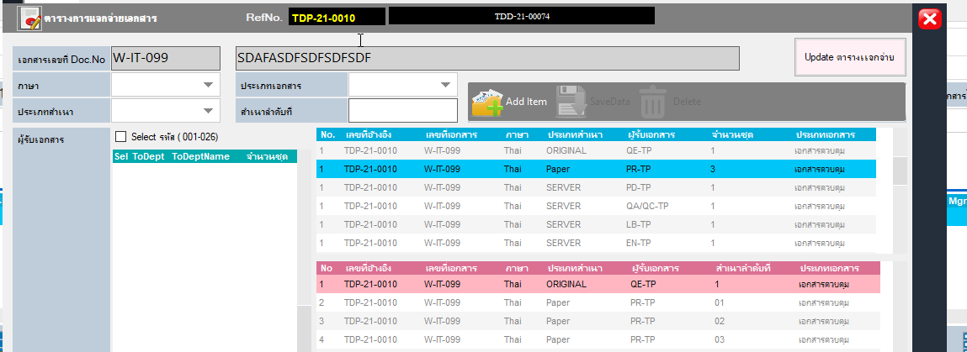

( เอกสารควบคุม / ไม่ควบคุม )

ก่อนทำใบรับคืน ต้องให้ MR อนุมัติก่อน
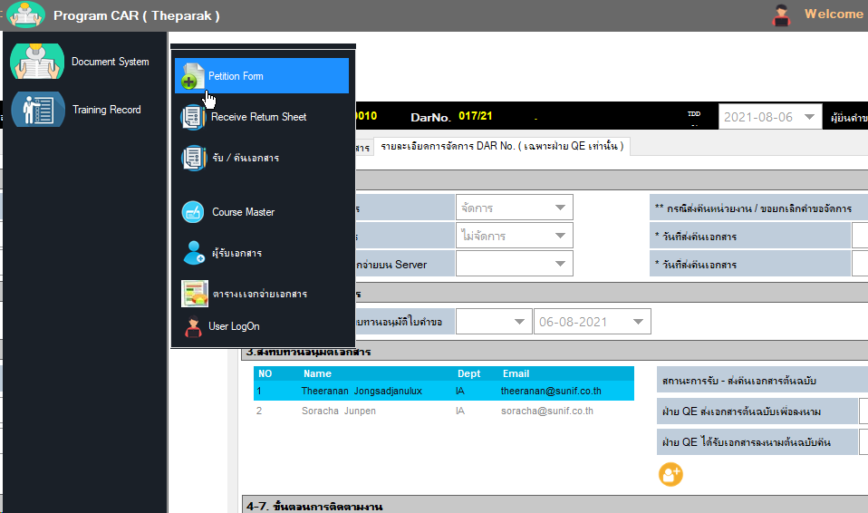

เพิ่ม Original ด้วยในการทำรับคืน

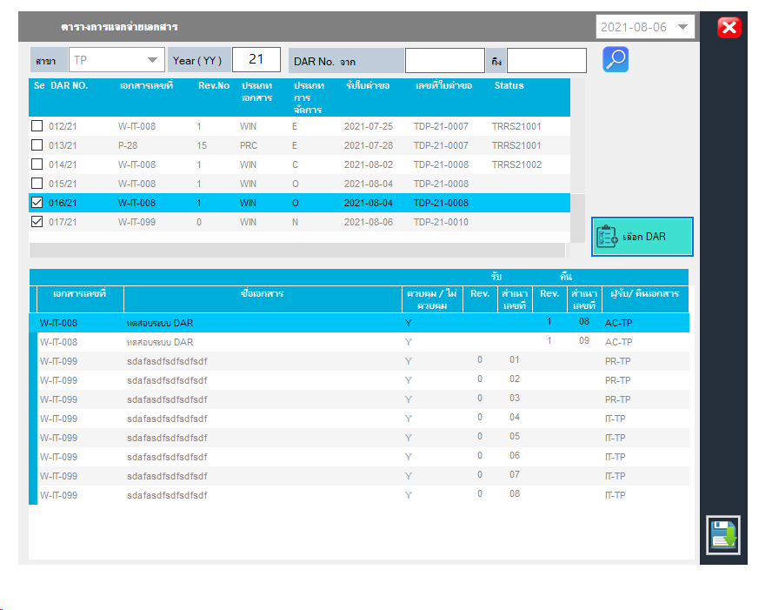

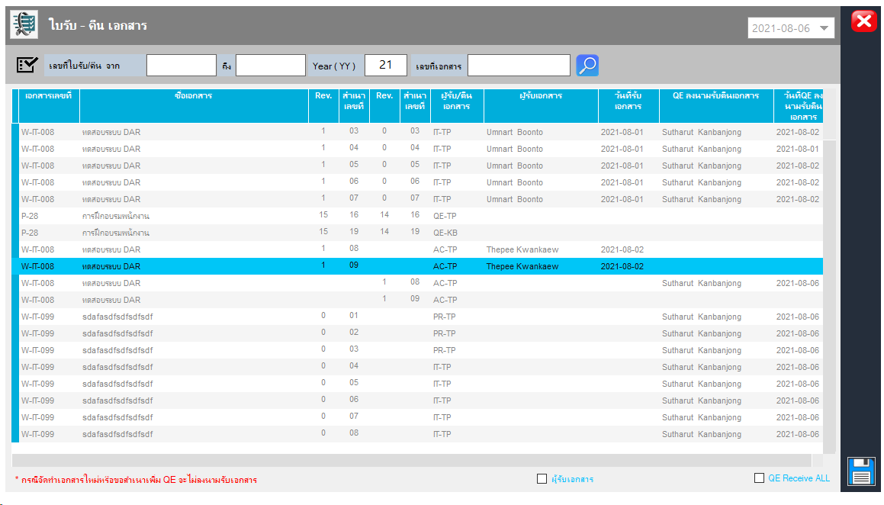

ถ้าเป็น REV 0 QE จะไม่ลงนามรับเอกสาร

โปรแกรมต้องโชว์ เฉพาะฝ่าย ที่ต้องรับและคืนเอกสาร เท่าน้น

 | QE TP | 16
 | QEKB | 19

 | ถ้าฝ่ายอื่น ต้องการสำเนา ให้ Run เริ่มที่ 01

Sheet2
Start Program select

Document System
Department

ส่วนกลาง | TDS-21-0001 | KDS-21-0001
ฝ่าย | TIT-21-0001 | KIT-21-0001

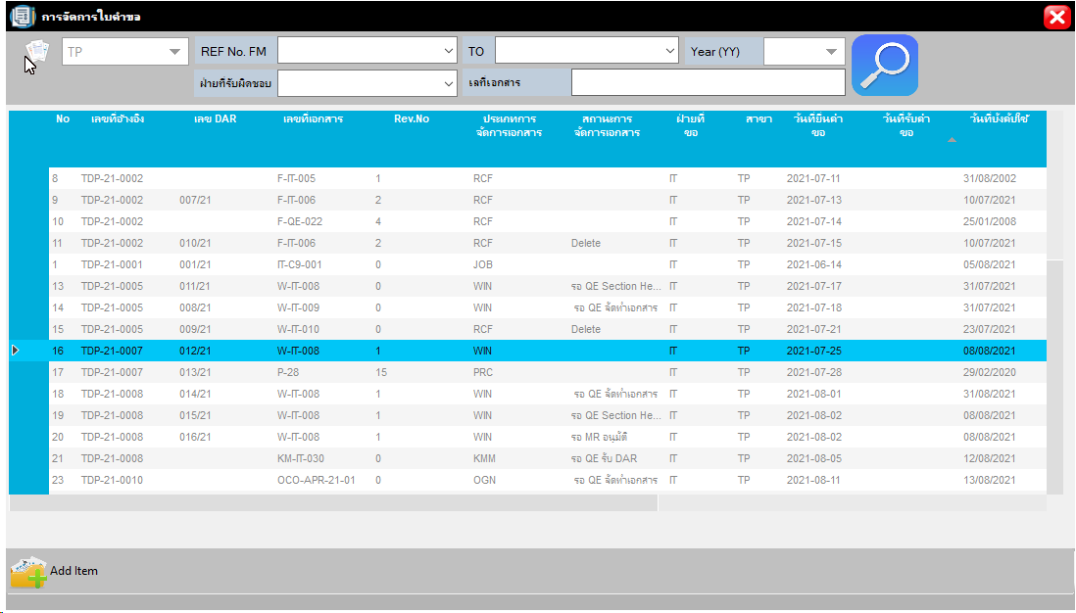

ส่วนของการส่ง Email แจ้งบังคับใช้เอกสาร

SEND EMAIL

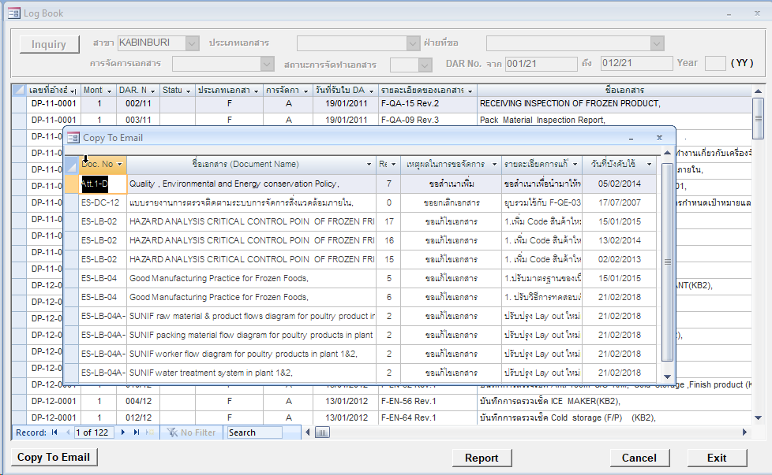

TO

Detal

รายละเอียดเอกสาร

คลีกเลือก DS ที่ต้องการแจ้ง Mail บังคับใช้

SEND EMAIL

 | การทำ เมนู Master list

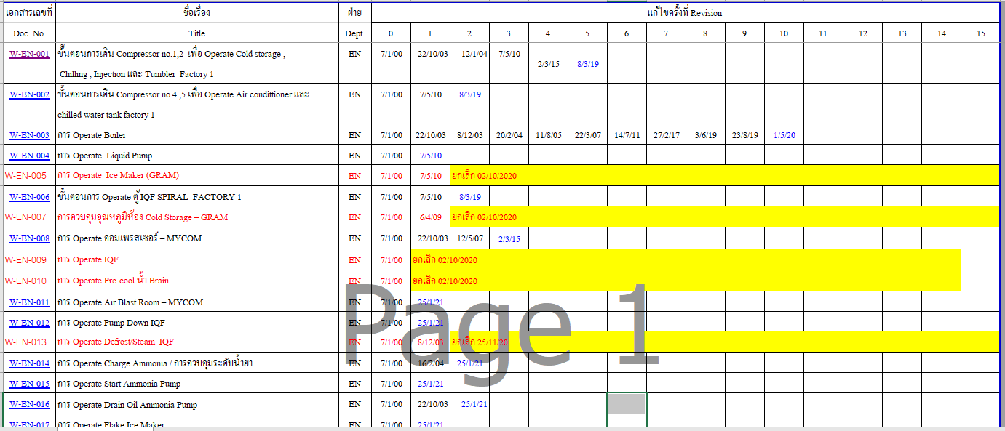

คลีกลิงค์ ไปที่ไฟล์ PDF

